Sheet1
AR | 高通 | 华为 | 效果以及体验以及相关技术可操作性还需要做些demo实验验证

硬件支持 | android ,ios，UWP移动端 Android设备 四核CPU 内存：1-2GB RAM（取决于型号） Android版本：6.0（Marshmallow）或更新版本 IMU带陀螺仪传感器 | UAWEI AR Engine 可以在运行华为最新的中高端手机上，如P20、P20 Pro和Mate RS

软件支持 | 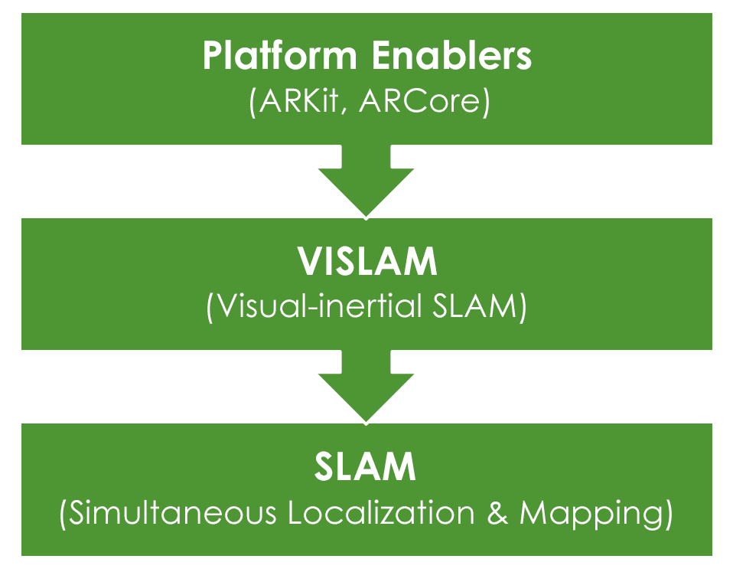 Android 6.0+ Vuforia Engine支持旧设备， | android 7.0+ 安装HUAWEI AR Engine服务 SLAM (同时定位与建图)

特性功能 | 图片，3d物体识别 平面追踪 | 运动跟踪、平面检测、光照估计和命中检测、手势识别和指关节跟踪、人体姿态识别和骨骼跟踪 基于 HUAWEI AR Engine 对真实世界跟踪监测

优缺点 | 只能识别特定3D模型或图片 识别环境需要导入Arcore插件支持 商业应用收费 | 动态识别人体以及周围环境特征点 不收费

共同点 | 图像叠加到现实图像 使用Google ARcore支持 实时检测现实特征点与惯性测量结果结合（SLAM） 检测表面需要有纹理

